画面部品情報
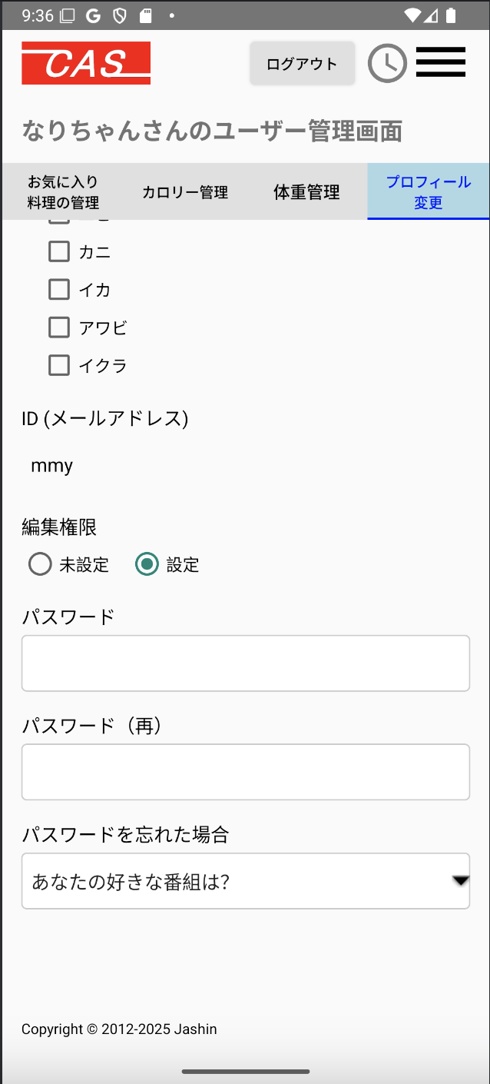
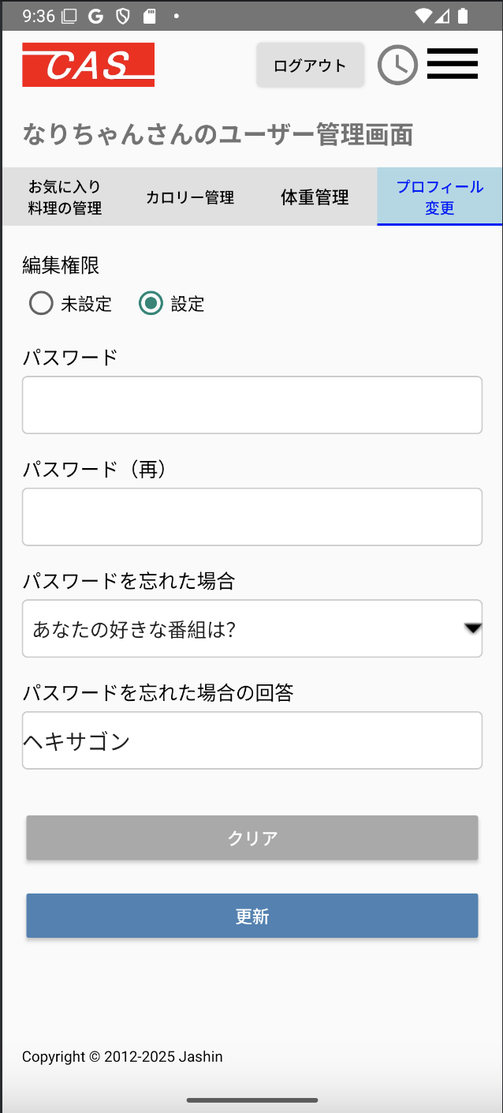
アプリ課題(2025） |  |  | 画面ID | 画面名 |  |  |  | 作成日 | 作成者 | 更新日 | 更新者
 |  |  | 014_UserManagementProfileUpdate | ユーザ管理(プロフィール変更) |  |  |  | 2024-12-31 | 福田 | 2025-07-23 | 福田

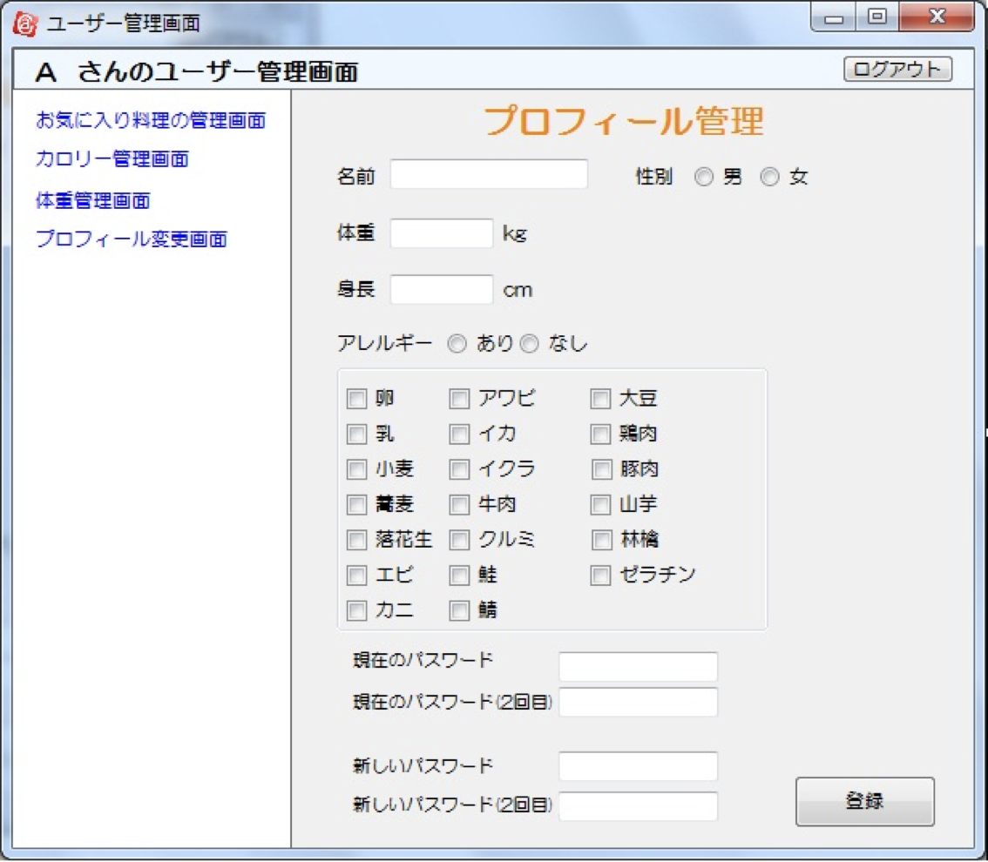
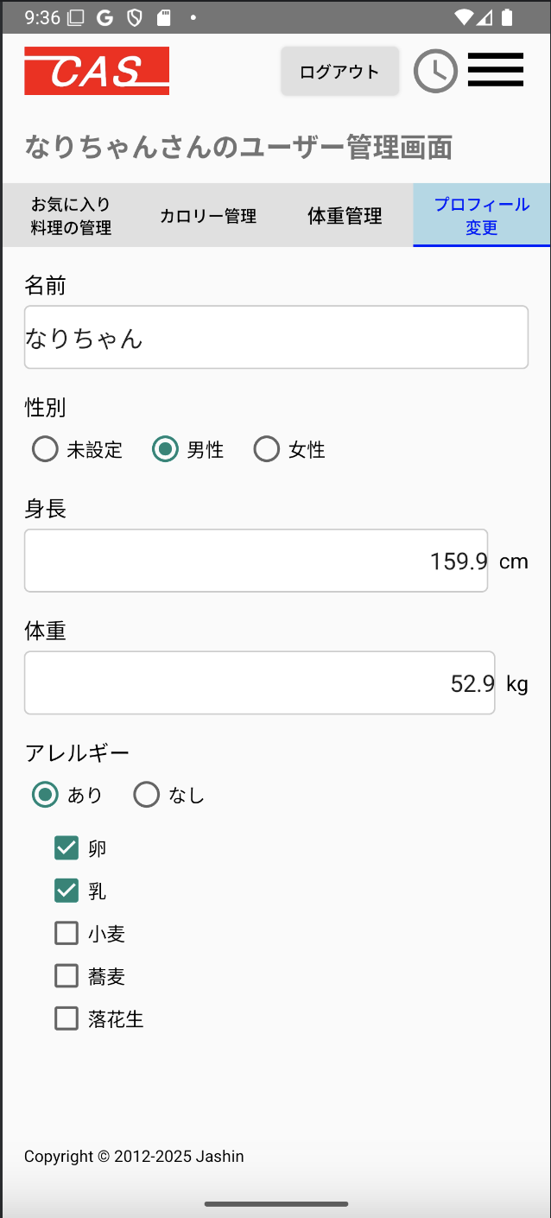
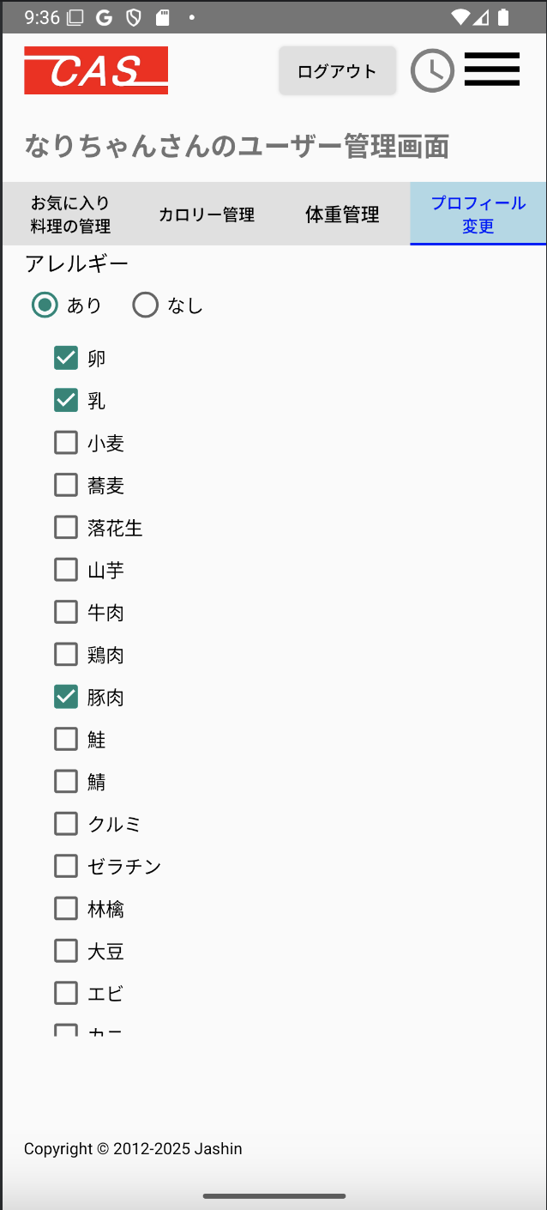
 | 1.【画面イメージ】
 | 【初期表示】 |  |  |  |  | 【スマホ版イメージ】

 | 2.【機能概要】
 | ユーザ管理画面(トップ)のタブ「プロフィール変更」を切り替えることで表示される。 ログインユーザに紐づく、ユーザ情報（05_ユーザ新規登録の更新バージョン）を表示させ、ユーザ情報を変更して、更新させること。

 | 3.【前の画面より受け取ったパラメータ】
 | パラメータ名 | データ型 | 桁数
 | ユーザID | 文字列 | 32桁

 | 4.【イベント情報】
 | イベント名 | 処理概要
 | 初期表示時 | cookie(セッションストレージ).ユーザIDを元にDB（ユーザ情報テーブル）より情報を取得し、画面へ設定すること。
 | クリアボタンをクリック時 | 入力された内容を初期化、ラジオボタンを初期位置の内容へ再設定し直す。
 | 更新ボタンをクリック時 | 入力された内容でユーザ情報へ更新すること。

 | 5.【フォーム情報】 |  |  |  | 6.【DB情報】
 | 項目名 | 部品 | 備考 |  | 取得元テーブル | 取得列 | データ型 | 桁数 | 備考
 | ヘッダーメニュー | 参照：【画面設計】01_メニュー画面.xlsx

 | （ユーザ情報）
 | 項目名 | 部品 | 備考 |  | 取得元テーブル | 取得列 | データ型 | 桁数 | 備考
 | 名前 | ラベル | -
 |  | テキストボックス | 利用者の名前が入力できること。 |  | ユーザ情報 | 名前 | 文字列 | 10桁
 | 性別 | ラベル | -
 | 名称 | ラベル | 定数一覧.性別の内容を全て取得して、 ラベル「（性別.定数名）」の内容で表示する。
 | ラジオボタン | ラジオボタン | ラジオボタンを表示させ、値は性別.DB値の物を使用する。 |  | ユーザ情報 | 性別ID | 数値 | 1桁
 | 身長 | ラベル | -
 | cm | テキストボックス | 数値のみ、0-200まで入力可能なこと。 |  | ユーザ情報 | 身長 | 浮動小数点 | 3桁
 | 体重 | ラベル | -
 | kg | テキストボックス | 数値のみ、1-200まで入力可能なこと。 |  | ユーザ情報 | 体重 | 浮動小数点 | 3桁
 | アレルギー | ラベル | -
 | あり | ラジオボタン | チェック時に配下のアレルギーのチェックボックスを活性化する。 選択時に1が設定されること。 |  | ユーザ情報 | アレルギー有無 | 数値 | 1桁
 | なし | ラジオボタン | チェック時に配下のアレルギーのチェックボックスを非活性化する。 選択時に0が設定されること。 |  | ユーザ情報 | アレルギー有無 | 数値 | 1桁
 | 名称 | ラベル | 定数一覧.アレルギーの内容を全て取得して、 ラベル「（アレルギー.定数名）」の内容で表示する。
 | チェックボックス | チェックボックス | チェックボックスを表示させ、値はアレルギー.DB値の物を使用する。 （チェックは５個までしか登録させない、登録時にバリデーションエラーとする。） |  | ユーザ情報 ユーザ情報 ユーザ情報 ユーザ情報 ユーザ情報 | アレルギーID_1 アレルギーID_2 アレルギーID_3 アレルギーID_4 アレルギーID_5 | 数値 数値 数値 数値 数値 | 1桁 1桁 1桁 1桁 1桁
 | ユーザID （メールアドレス） | ラベル | ユーザIDは変更できないこと。 |  | ユーザ情報 | ユーザID | 文字列 | 32桁
 | 編集権限 | ラベル | -
 | 未設定 | ラジオボタン | 選択時に0が設定されること。 |  | ユーザ情報 | 編集権限モード | 数値 | 1桁
 | 設定 | ラジオボタン | 選択時に1が設定されること。 |  | ユーザ情報 | 編集権限モード | 数値 | 1桁
 | パスワード | テキストボックス | 利用者のパスワードを半角英数字で6-10文字の範囲で入力すること。 |  | ユーザ情報 | パスワード | 文字列 | 15桁
 | パスワード（再） | テキストボックス | パスワードと同様の内容であること。 |  | ユーザ情報 | パスワード | 文字列 | 15桁
 | パスワードを忘れた場合 | プルダウン | 定数一覧.パスワードを忘れた場合の質問を全て取得して、 ラベル「（パスワードを忘れた場合の質問.定数名）」の内容で表示する。 |  | ユーザ情報 | パスワード忘れた時の質問ID | 数値 | 1桁
 | パスワードを忘れた場合の回答 | テキストボックス | パスワードを忘れた場合に対応する回答を入力すること。 |  | ユーザ情報 | パスワード忘れた時の質問の回答 | 文字列 | 10桁
 | クリア | ボタン | 入力された内容を初期化、ラジオボタンを初期位置の内容へ再設定し直す。
 | 更新 | ボタン | 入力された内容で各テーブルへ更新すること。 |  | ユーザ情報 | 更新日時 | 日付 |  | 上記の情報で、ユーザ情報へ更新する。

old
